Sheet1
decoder 1 to 2 |  |  |  |  | abs/min/max |  |  |  |  | ABS | MIN/MAX | RS |  | ADD/SUB/MAX |  |  |  | MIN/MAX | RS |  | controller
ENB | I | O1 | O2 |  |  | B[7] | X[7] | S1 | S0 | R[0] | R[1] | R[2] |  |  | Y[7] | S1 | S0 | R[0] | R[1] |  | state | WE1 | WA1 | RE1 | RA1 | WE2 | WA2 | RE2 | RA2 | T_IN1 | T_IN2 | T_R1 | T_R2 | T_BUS3 | T_BUS4 | AU1[1] | AU1[0] | AU2[1] | AU2[0] | WA3[1] | WA3[0] | RA3[1] | RA3[0] | WE3 | RE3 | WE4 | RE4 | WE5 | RE5 | T_SH3 | T_R3 | T_R4 | T_R5 | T_AU2
0 | 0 | 0 | 0 | 0 | ABS | 0 | 0 | 0 | 0 | 0 | X | 1 | ADD | A+B+0 | 0 | 0 | 0 | X | 0 |  | 0 | 1 | 0 | 0 | x | 1 | 0 | 0 | x | 1 | 1 | x | x | 0 | 0 | x | X | x | X | x | X | x | X | x | x | x | x | x | x | x | 0 | x | x | x | 0
0 | 1 | 0 | 0 | 1 | MIN | 0 | 0 | 0 | 1 | X | 1 | 0 | SUB | A+B'+1 | 0 | 0 | 1 | X | 0 |  | 1 | 1 | 1 | 1 | 0 | 0 | x | 0 | x | 0 | 0 | 1 | 0 | 1 | x | 0 | 0 | x | X | x | X | x | X | x | x | x | x | x | x | x | 0 | x | x | x | 1
1 | 0 | 1 | 0 | 2 | MAX | 0 | 0 | 1 | 0 | X | 0 | 0 | MAX | A+B'+1 | 0 | 1 | 0 | 0 | 1 |  | 2 | 0 | x | 0 | x | 1 | 1 | 1 | 0 | 0 | 0 | 0 | 1 | x | 1 | 0 | 0 | x | X | x | X | x | X | x | x | x | x | x | x | x | 0 | x | x | x | 2
1 | 1 | 0 | 1 | 3 |  | 0 | 0 | 1 | 1 | X | X | X |  |  | 0 | 1 | 1 | X | X |  | 3 | 0 | x | 1 | 1 | 0 | x | 1 | 1 | 0 | 0 | 0 | 1 | x | x | 0 | 1 | x | X | x | X | x | X | x | x | x | x | 1 | x | x | 0 | x | x | x | 3
O1 = EN*I' | O2 = EN*I |  |  | 4 | ABS | 0 | 1 | 0 | 0 | 0 | X | 1 | ADD | A+B+0 | 1 | 0 | 0 | X | 0 |  | 4 | x | x | 1 | 1 | x | x | 1 | 1 | 0 | 0 | 0 | 1 | x | x | 1 | 0 | x | X | 0 | 0 | x | X | 1 | 0 | 1 | x | 0 | x | 1 | 0 | x | x | 0 | 4
 |  |  |  | 5 | MIN | 0 | 1 | 0 | 1 | X | 0 | 0 | SUB | A+B'+1 | 1 | 0 | 1 | X | 0 |  | 5 | x | x | x | x | x | x | x | x | 0 | 0 | x | x | x | x | x | X | 0 | 1 | 0 | 1 | 0 | 0 | 1 | 1 | 0 | 1 | 0 | x | 0 | 0 | 1 | 0 | 1 | 5
 |  |  |  | 6 | MAX | 0 | 1 | 1 | 0 | X | 1 | 0 | MAX | A+B'+1 | 1 | 1 | 0 | 1 | 1 |  | 6 | x | x | x | x | x | x | x | x | 0 | 0 | x | x | x | x | x | X | 0 | 0 | 1 | 0 | 0 | 1 | 1 | 1 | 0 | x | 0 | 1 | 0 | 0 | 0 | 1 | 1 | 6
 |  |  |  | 7 |  | 0 | 1 | 1 | 1 | X | X | X |  |  | 1 | 1 | 1 | X | X |  | 7 | x | x | x | x | x | x | x | x | 0 | 0 | x | x | x | x | x | X | 1 | 0 | 1 | 1 | 1 | 0 | 1 | 1 | 0 | 1 | 0 | x | 0 | 0 | 1 | 0 | 1 | 7
 |  |  |  | 8 | ABS | 1 | 0 | 0 | 0 | 1 | X | 1 |  |  |  |  |  | Y7 | S1 |  | 8 | x | x | x | x | x | x | x | x | 0 | 0 | x | x | x | x | x | X | x | X | x | X | 1 | 1 | 0 | 1 | x | x | x | x | x | 1 | x | x | x | 8
 |  |  |  | 9 | MIN | 1 | 0 | 0 | 1 | X | 1 | 0 |  | C = S1 + S0 |  |  |  |  |  |  |  | Q1' |  | Q0 + Q2 |  | Q0' |  | Q1 + Q2 |  | Q3'Q2'Q1'Q0' |  |  | Q1 + Q0' |  | Q1 |  | Q1Q0 |  | Q1' |  | Q0 |  | Q0' |  | Q0 + Q1 + Q2' |  | 1 |  | Q0' |  | Q3 |  | Q0'
 |  |  |  | 10 | MAX | 1 | 0 | 1 | 0 | X | 0 | 0 |  |  |  |  |  |  |  |  |  |  | Q0 |  | Q1 + Q0' |  | Q1 |  | Q0 + Q1' |  |  | Q2'Q1' |  | Q0 |  | Q1'Q0' |  | Q1Q0 |  | Q1 |  | Q1Q0 + Q1'Q0' |  | Q3' |  | Q1'Q0' |  | Q2' |  | Q1'Q0' |  | Q0 |  | Q0 + Q1
 |  |  |  | 11 |  | 1 | 0 | 1 | 1 | X | X | X |  |  |  |  |  |  |  | ver2 x = 0 |  | Q3'Q2'Q1' | Q3'Q2'Q1'Q0 | Q3'Q2'Q0 + Q3'Q2Q1'Q0' | Q3'Q2'Q1Q0 + Q3'Q2Q1'Q0' | Q3'Q2'Q0' | Q3'Q2'Q1Q0' | Q3'Q2'Q1 + Q3'Q2Q1'Q0' | Q3'Q2'Q1Q0 + Q3'Q2Q1'Q0' | Q3'Q2'Q1'Q0' |  | Q3'Q2'Q1'Q0 | Q3'Q2'Q1 + Q3'Q2Q1'Q0' | Q3'Q2'Q1'Q0 | Q3'Q2'Q1Q0' | Q3'Q2Q1'Q0' | Q3'Q2'Q1Q0 | Q3'Q2Q1Q0 | Q3'Q2Q1'Q0 | Q3'Q2Q1 | Q3'Q2Q0 | Q3'Q2Q1Q0 + Q3Q2'Q1'Q0' | Q3'Q2Q1Q0' + Q3Q2'Q1'Q0' | Q3'Q2 | Q3'Q2Q0 + Q3'Q2Q1 + Q3Q2'Q1'Q0' | Q3'Q2Q1'Q0' | Q3'Q2Q0 | Q3'Q2'Q1Q0 | Q3'Q2Q1Q0' | Q3'Q2Q1'Q0' | Q3Q2'Q1'Q0' | Q3'Q2Q0 | Q3'Q2Q1Q0' | Q3'Q2Q0 + Q3'Q2Q1
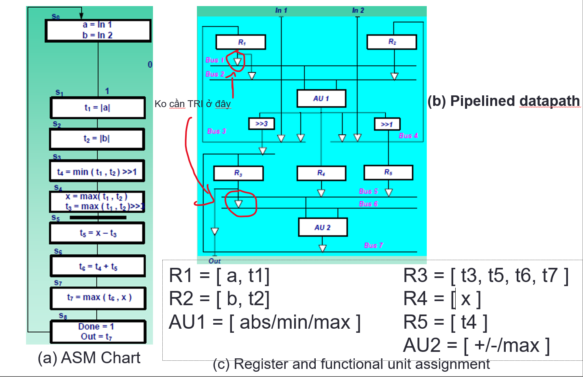
 |  |  |  | 12 | ABS | 1 | 1 | 0 | 0 | 1 | X | 1 |  |  |  |  |  |  |  |  |  | 01 | 1 | 134 | 34 | 02 | 2 | 234 | 34 | 0 | 0 | 1 | 234 | 1 | 2 | 4 | 3 | 7 | 5 | 67 | 57 | 78 | 68 | 4567 | 5678 | 4 | 57 | 3 | 6 | 4 | 8 | 57 | 6 | 567
 |  |  |  | 13 | MIN | 1 | 1 | 0 | 1 | X | 0 | 0
 |  |  |  | 14 | MAX | 1 | 1 | 1 | 0 | X | 1 | 0
 |  |  |  | 15 |  | 1 | 1 | 1 | 1 | X | X | X
 |  |  |  |  |  |  |  |  |  | B[7] | X7'S1' + X7S0' | S1'S0'

 | DEM 0->8
 | Q3 | Q2 | Q1 | Q0 |  | D3 | D2 | D1 | D0
 | 0 | 0 | 0 | 0 | 0 | 0 | 0 | 0 | 1
 | 0 | 0 | 0 | 1 | 1 | 0 | 0 | 1 | 0
 | 0 | 0 | 1 | 0 | 2 | 0 | 0 | 1 | 1
 | 0 | 0 | 1 | 1 | 3 | 0 | 1 | 0 | 0
 | 0 | 1 | 0 | 0 | 4 | 0 | 1 | 0 | 1
 | 0 | 1 | 0 | 1 | 5 | 0 | 1 | 1 | 0
 | 0 | 1 | 1 | 0 | 6 | 0 | 1 | 1 | 1
 | 0 | 1 | 1 | 1 | 7 | 1 | 0 | 0 | 0
 | 1 | 0 | 0 | 0 | 8 | 0 | 0 | 0 | 0
 | 1 | 0 | 0 | 1 | 9 | 0 | 0 | 0 | 0
 | 1 | 0 | 1 | 0 | 10 | 0 | 0 | 0 | 0
 | 1 | 0 | 1 | 1 | 11 | 0 | 0 | 0 | 0
 | 1 | 1 | 0 | 0 | 12 | 0 | 0 | 0 | 0
 | 1 | 1 | 0 | 1 | 13 | 0 | 0 | 0 | 0
 | 1 | 1 | 1 | 0 | 14 | 0 | 0 | 0 | 0
 | 1 | 1 | 1 | 1 | 15 | 0 | 0 | 0 | 0
 |  |  |  |  |  | Q3'Q2Q1Q0
 |  |  |  |  |  |  | Q3'Q2'Q1Q0 + Q3'Q2Q1' + Q3'Q2Q0'
 |  |  |  |  |  |  |  | Q3'Q1'Q0 + Q3'Q1Q0'
 |  |  |  |  |  |  |  |  | Q3'Q0'

